全体フロー
外来化学療法業務フロー
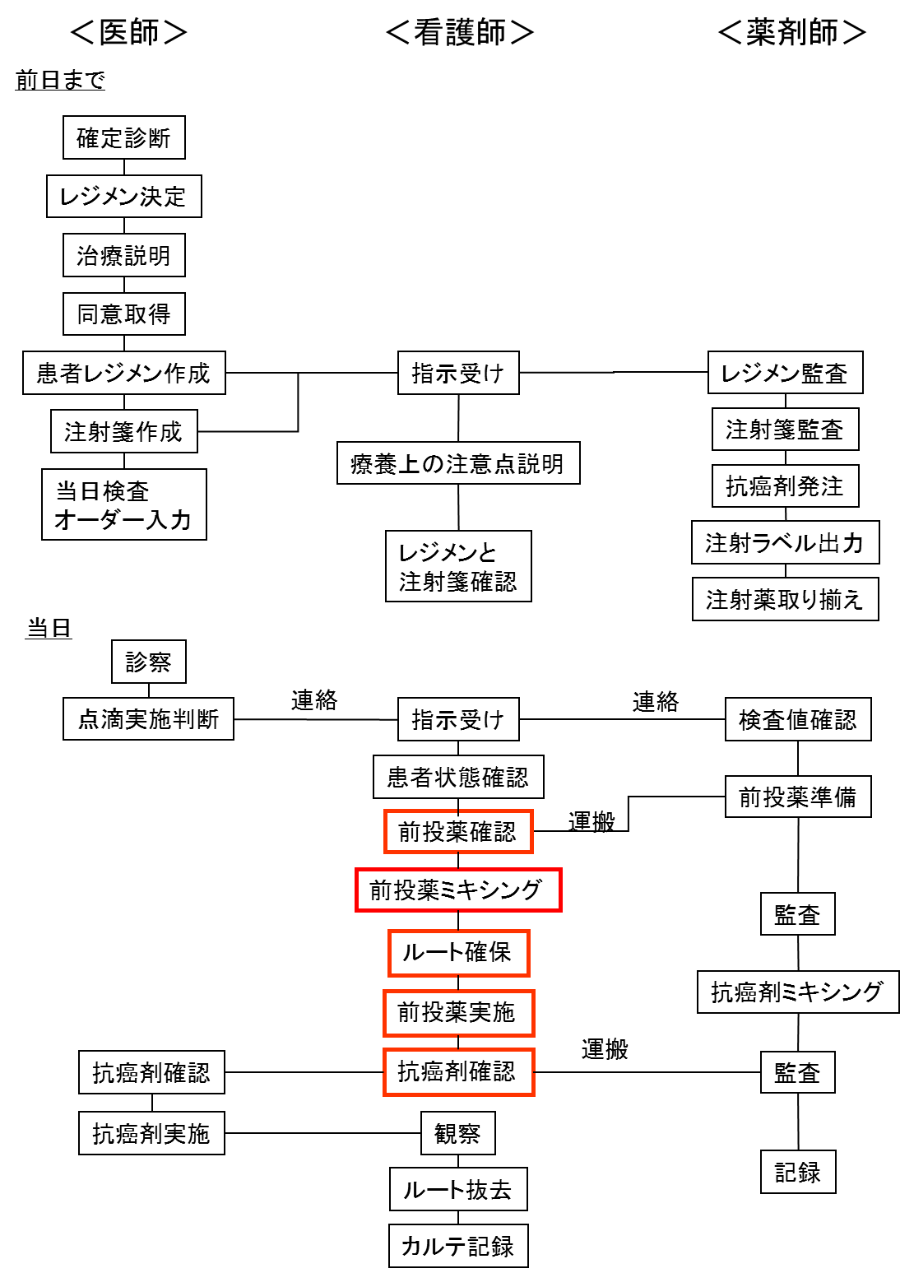

 | ・今回は、抗がん剤（注射薬）投与業務工程の中の、 赤で囲んだ部分を検討します。 ・演習用FMEAシートの各単位業務の、目的機能、不具合様式（FM)を記載してください。ここまでは必須。 ・頻度、影響度、危険度を算出してください。

